Kläder 2021
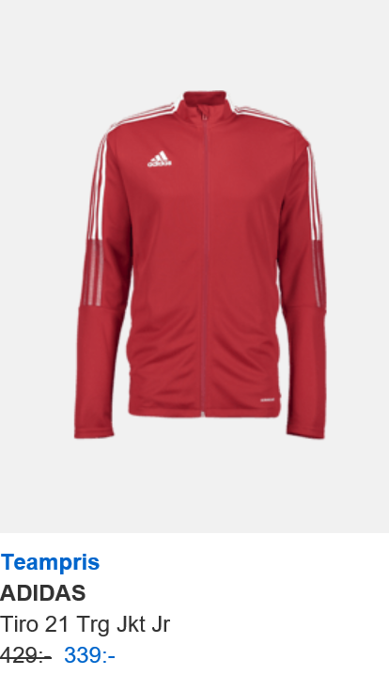
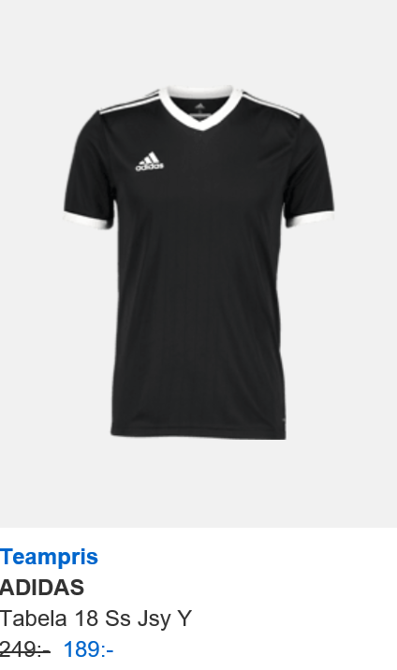
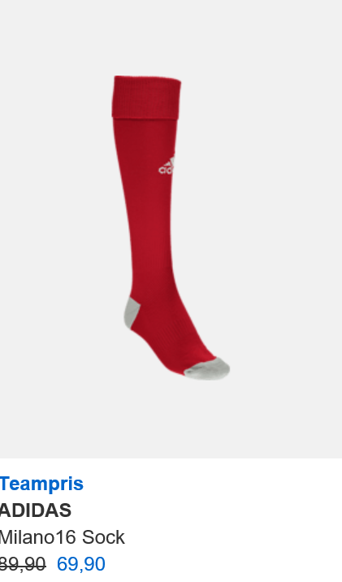
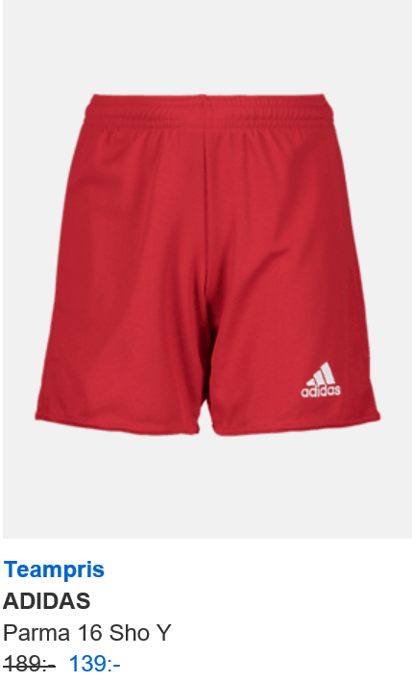
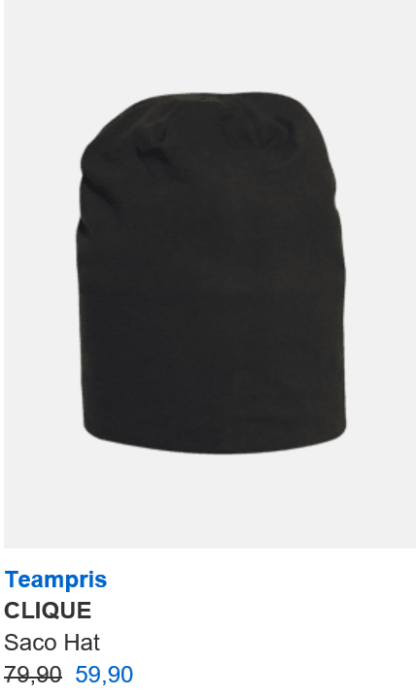
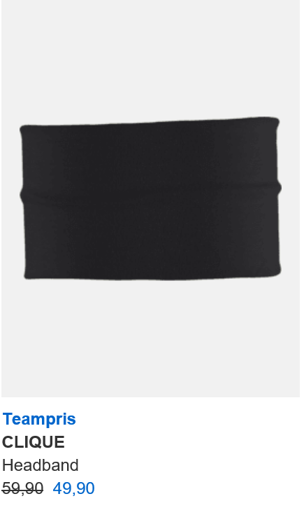
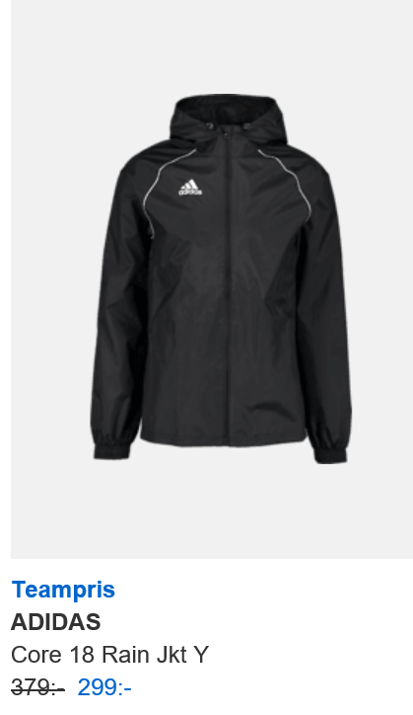
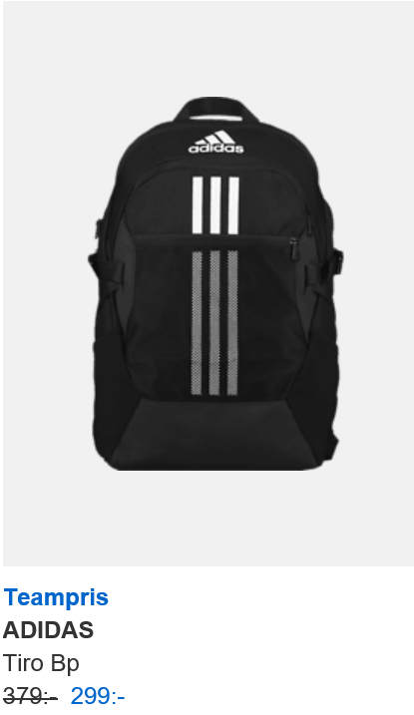
https://www.stadiumteamsales.se/foreningar/1594055-p1-ps24?SearchParameter=%26%40QueryTerm%3D*%26ContextCategoryUUID%3D.xEKg0jB59IAAAFzwY8SyAJ4%26OnlineFlag%3D1

